Ficha Técnica
 |  |  |  | 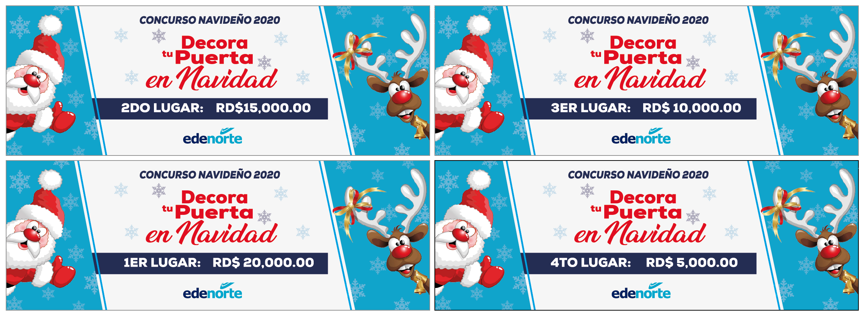

PLANILLA DE DATOS GARANTIZADOS

BONO IMPRESO CONCURSO NAVIDAD |  |  |  | CÓDIGO | N/A
 |  |  |  | FECHA REVISIÓN | 2020-11-04
 |  |  |  | ÁREA ESPECIALISTA: GERENCIA DE MERCADEO

DESCRIPCIÓN SAP: BONO IMPRESO CONCURSO NAVIDAD
ITEM | DATOS | UNIDAD | PEDIDO |  | COMENTARIO
1 | Empresa proveedora | … | (*)
2 | Fabricante | … | (*)
3 | Marca | … | (*)
4 | Modelo | … | (*)
5 | País de origen | … | (*)
6 | Norma de fabricación y ensayos | … | N/A
7 | Embalaje | … | Sellado en Papel
8 | Garantía | … | N/A
9 | Dimensiones | …
9.1 | Ancho | Pulgadas | 30"
9.2 | Alto | Pulgadas | 12"
10 | Material |  | Vinyl Adhesivo sobre Coroplast
11 | Terminación | …
11.1 | Corte | … | Corte Recto, Sangrado
12 | Impresión | …
12.1 | Colores de Impresión General | … | CMYK (Full Color)
12.2 | Colores del Logo Edenorte | Pantone | Azul Oscuro: 2758C Azul Claro: 312C
13 | Cantidad | … | 1 de cada monto, en total 4
14 | Diseño del Articulo |  | Según Arte Anexo (Ver Pestaña)
15 | Muestra del Artículo |  | Si, se requiere.
(*) A indicar por el oferente
(**) Timbrado en el material en alto o bajo relieve
 | 
 |  |  |  | Fecha de la oferta

 | Javier E. Liz H. |  |  | Nombre y firma del oferente
 | Diseñador Gráfico
COMENTARIOS:
1- Este material cumplirá con todas las indicaciones detalladas en la especificación técnica correspondiente. 2- En caso de haber una solicitud adicional por parte de La Distribuidora o que el Fabricante entienda deba entregar información adicional, para la correcta evaluación de la propuesta, se deberá hacer por escrito y anexado a esta planilla de Datos Garantizados.

